Classifica Società 1^ tappa
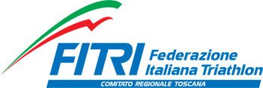
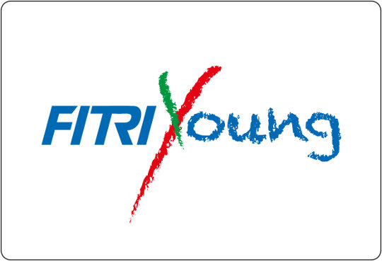

 | TRIATHLON DAY 2016
 | CLASSIFICA SOCIETA'

1° | SBR3 | 578
2° | NUOTO LIVORNO 3 | 447
3° | POL.PHISIOSPORTLAB | 421
4° | PERUGIA TRIATHLON | 220
5° | FIRENZE TRIATHLON | 168
6° | DERMOVITAMINA B)SIDE | 126
7° | ESSECI NUOTO TRIATHLON | 111
8° | VIS CORTONA | 75
9° | MERAVIGLIE TRIATHLON | 44
10° | LA FENICE TRIATHLON | 30

